Hoja1
 | Desglose de presupuesto requerido

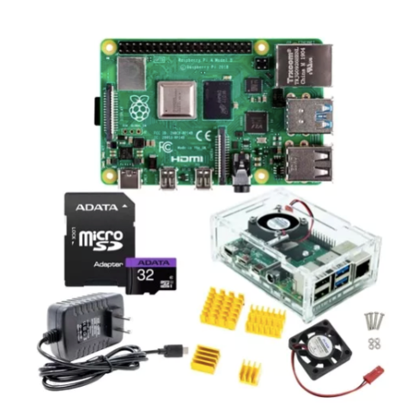
Cantidad | Descripción | Articulo | Precio Unitario | Subtotal
3 | Yood control realidad Aumentada |  | 500 | 1500
2 | VR-Go Gafas 3D con control remoto |  | 1200 | 2400
2 | MX AR Gun Pistola AR |  | 900 | 1800
1 | Panel Tactil infrarojo 10 puntos |  | 8500 | 8500
1 | Pantalla sony XBR-49X800G 50' Android |  | 12000 | 12000
2 | Pistola AR-Gun Hidrogel |  | 1500 | 3000
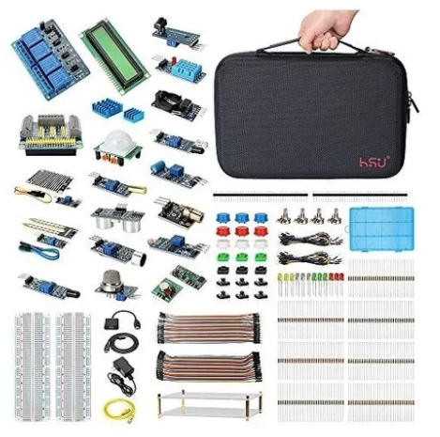
1 | licencia anual desarrollador apple |  | 1700 | 1700
1 | Kit Desarrollo Arduino |  | 3000 | 3000
1 | Huawei MediaPad M5 |  | 6000 | 6000
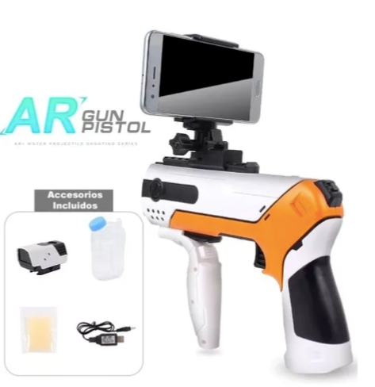
1 | Ipad mini 4 |  | 7500 | 7500
1 | Dolly Universal Tripie con ruedas |  | 2600 | 2600
1 | Kit RaspBerry |  | 5000 | 5000
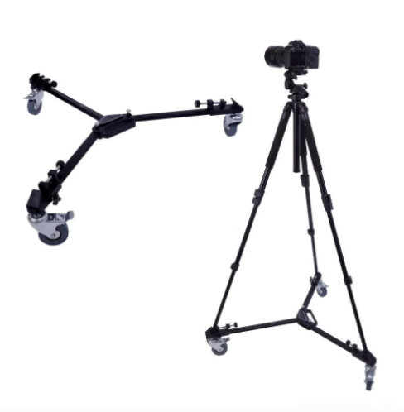
 |  |  | Total | 55,000.00

 | Apoyo solicitado | 50000
 | Aportaciones complementarias | 5000

